新ラーセン
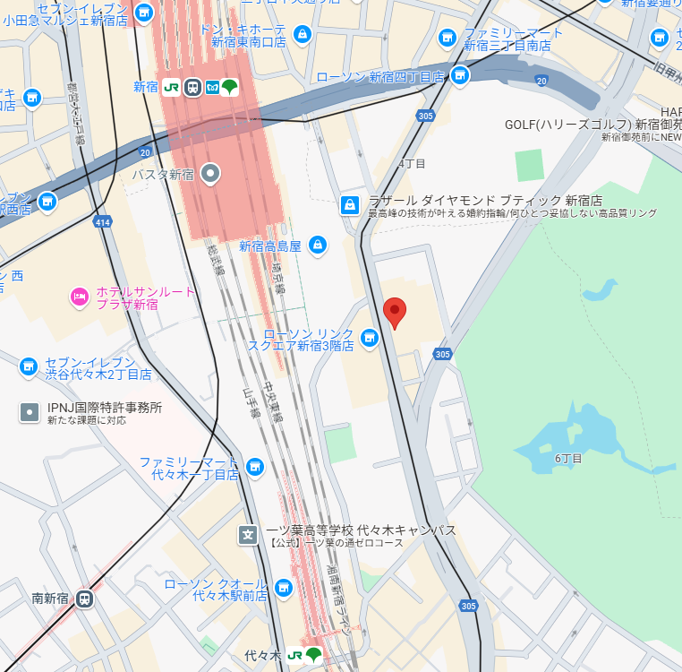
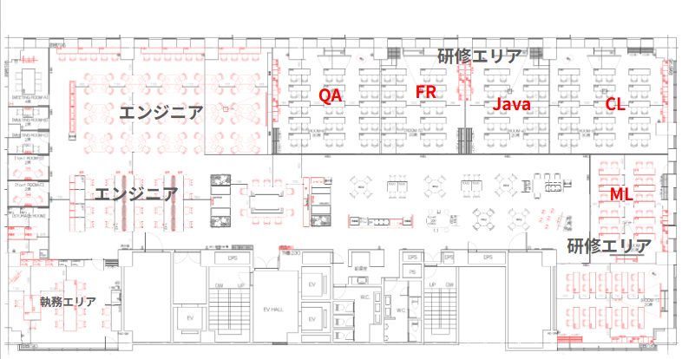
南新宿SKビル
渋谷区千駄ヶ谷5-32-10 6F

